Laskenta
VUOTUINEN HIILIJALANJÄLKIJAKAUMA (kgCO2e)
Säännöllinen toiminta / viikkotoiminta | 0
Jätehuolto | 0
Hankinnat | 0
Palvelut | 0
Poltto | 0
Tapahtumat | 0
Postitus | 0
Energia | 0
Lentäminen, yöpyminen ja muut matkat | 0
Palkatun henkilöstön työmatkustaminen | 0
Organisaation ajoneuvot | 0

OHJEET LASKURIN KÄYTTÖÖN Keräätkää tälle välilehdelle organisaation toimintavuotta kuvaavat tiedot. Täyttäkää tietoja ainoastaan keltaisella pohjavärillä merkittyihin soluihin. Mitä tarkemmin syötätte tietoja, sitä tarkemman hiilijalanjälkilaskelman saatte. Jos ette tiedä, antakaa paras mahdollinen arvionne. Seuratkaa solujen pop-up-lisäohjeita, jotta tiedot tulevat täytetyksi oikein. Käyttäkää alasvetovalikkoa, jos sellainen on tarjolla. Muille välilehdille ei tarvitse syöttää tietoja.

 |  |  |  |  |  |  | TRADEKA
TARVITSETTE LASKURIN TÄYTTÄMISEEN TIEDON TAI ARVION - Vuotuisista matkoista - Viikkotoiminnan käyntimääristä - Vuotuisista hankinnoista - Vuosittain järjestämistä tapahtumista (sis. osallistujien lukumäärä, matkat ja tarjoilut) - Poltetuista materiaaleista - Käytössä olevista kiinteistötyypeistä, pinta-aloista ja sähkösopimustyypeistä - Sähkön- ja lämmönkulutuslukemista - Henkilötyövuosista koskien palkattuja henkilöitä - Organisaation omistamien ajoneuvojen polttoainetyypistä ja kulutuksesta tai kilometreistä
 |  |  |  |  |  |  | 

 |  |  |  |  |  |  | SUOMEN PARTIOLAISET - FINLADS SCOUTER
TÄYTTÄJÄ / ORGANISAATIO
VUOSI
ORGANISAATION JÄSENMÄÄRÄ

VUOTUINEN HIILIJALANJÄLKI | kgCO2e/vuosi
Säännöllinen toiminta / viikkotoiminta | 0
Jätehuolto | 0
Hankinnat | 0
Palvelut | 0
Poltto | 0 |  |  |  |  |  | USELESS
Tapahtumat | 0
Postitus | 0 |  |  |  |  |  | Perustuu Osuuskunta Tradekan Hanketoiminnan ilmastolaskuriin
Energia | 0 |  |  |  |  |  | https://www.tradeka.fi/vastuullisuus/hanketoiminnan-ilmastolaskuri
Lentäminen, yöpyminen ja muut matkat | 0
Palkatun henkilöstön työmatkustaminen | 0
Organisaation ajoneuvot | 0 |  |  |  |  |  | Versio: 1.0 (13.9.2023)
Yhteensä | 0
Yhteensä per jäsen | 0

HIILIKOMPENSAATIO
Hiilikompensaation hinta | 0.045 | euroa/kgCO2e |  | Lisätietoja:
Hiilikompensaation hinta | 0.00 €
Hiilikompensaation hinta per jäsen | 0.00 €

SÄÄNNÖLLINEN TOIMINTA / VIIKKOTOIMINTA
Säännöllisen toiminnan käyntikerrat (yhteenlaskettu) |  | kpl/vuosi
Arvio keskimääräisestä kulkuetäisyydestä |  | km/osallistuja/käyntikerta
Arvio omalla autolla matkustaneiden osuudesta |  | %/vuosi
Arvio kimppakyydeillä matkustaneiden osuudesta |  | %/vuosi
Arvio julkisilla/yhteiskuljetuksilla matkustaneiden osuudesta |  | %/vuosi
Arvio kävellen/pyöräillen matkustaneiden osuudesta |  | %/vuosi

JÄTEHUOLTO
Lajitellaanko toiminnassa syntyvät jätteet? | Valitse

HANKINNAT
 | Ostettu uutena tai vuokrattu | Ostettu käytettynä tai lainattu
Partiohuivit, vaatteet ja vaatekankaat |  |  | euroa/vuosi
Partiomerkit ja ansiomerkit |  |  | euroa/vuosi
Teltat ja muut retkeilyvälineet |  |  | euroa/vuosi
Askartelu- ja toimistotarvikkeet |  |  | euroa/vuosi
Kirjat, lehdet ja esitteet |  |  | euroa/vuosi
Lasitavarat, astiat ja keittiötyövälineet |  |  | euroa/vuosi
Kodinkoneet ja työkalut |  |  | euroa/vuosi
Kalusteet |  |  | euroa/vuosi
Puu- ja rautakauppatavara |  |  | euroa/vuosi
Ensiaputarvikkeet |  |  | euroa/vuosi
Audiovisuaaliset laitteet ja tietokoneet |  |  | euroa/vuosi
Palvelut (esim. kirjanpito, kunnostustyöt) |  |  | euroa/vuosi
Muut hankinnat |  |  | euroa/vuosi
Yhteensä | 0.00 € | 0.00 € | euroa/vuosi

POLTTO
Polttopuu |  | kg/vuosi
Nestekaasu |  | kg/vuosi
Diesel |  | litraa/vuosi
Polttoöljy, valopetroli ym. |  | litraa/vuosi

ORGANISAATION JÄRJESTÄMÄT TAPAHTUMAT (LASKELMA TEHTY MUUALLA)
Voitte laskea partiotapahtumien hiilijalanjäljen tarkemmin Talla-laskurilla.
Tapahtuman nimi | Hiilijalanjälki
 |  | kgCO2e/tapahtuma
 |  | kgCO2e/tapahtuma
 |  | kgCO2e/tapahtuma
 |  | kgCO2e/tapahtuma
 |  | kgCO2e/tapahtuma
 |  | kgCO2e/tapahtuma

ORGANISAATION JÄRJESTÄMÄT TAPAHTUMAT (LASKE ALLA)
Tapahtumissa tarjotut lämpimät ateriat yhteensä |  | kpl/vuosi
Arvio kasvisruoan osuudesta osuudesta |  | %/vuosi
Arvio kala-/kana-/porsaanliharuoan osuudesta |  | %/vuosi
Arvio naudanliharuoan osuudesta |  | %/vuosi
Kuinka monta henkilöä tapahtumiin on osallistunut? |  | kpl/vuosi
Arvio keskimääräisestä kulkuetäisyydestä tapahtumaan |  | km/osallistuja/tapahtuma
Arvio omalla autolla matkustaneiden osuudesta |  | %/vuosi
Arvio kimppakyydeillä matkustaneiden osuudesta |  | %/vuosi
Arvio julkisilla/yhteiskuljetuksilla matkustaneiden osuudesta |  | %/vuosi
Arvio kävellen/pyöräillen matkustaneiden osuudesta |  | %/vuosi
Tapahtumien hankinnat |  | euroa/vuosi

Tästä alempana olevia tietoja tarvitaan harvemmin lippukuntatoiminnassa, mutta erityisesti keskusjärjestön ja piirien on hyvä katsoa ne tarkkaan läpi.

POSTITUS JA ADVENTTIKALENTERIT
Adventtikalenteri |  | kpl/vuosi
Lähetetyt kirjeet |  | kpl/vuosi
Muu postitus |  | euroa/vuosi
 |  |  |  |  | HUOM! Varmistakaa, että olette syöttänyt tiedot pyydetyissä yksiköissä 1MWh = 1000 kWh.
TOIMITILAT JA KIINTEISTÖT
Käytössä olevat lämmitetyt neliöt [m2] | Sähkösopimuksen tyyppi | Lämmitystapa | Tiedättekö vuotuisen sähkönkulutuksen? * | Tiedättekö vuotuisen lämmönkulutuksen? * | Vuotuinen sähkönkulutus (toteuma) [kWh] | Vuotuinen lämmönkulutus (toteuma) [MWh]
 | Valitse | Valitse | Valitse | Valitse
 | Valitse | Valitse | Valitse | Valitse
 | Valitse | Valitse | Valitse | Valitse
 | Valitse | Valitse | Valitse | Valitse
 | Valitse | Valitse | Valitse | Valitse
 | Valitse | Valitse | Valitse | Valitse
 | Valitse | Valitse | Valitse | Valitse

LENTÄMINEN, YÖPYMINEN SEKÄ MUUT ORGANISAATION KORVAAMAT MATKAT
1. OSIO: Kpl & km / vuosi |  |  | 2. OSIO: Euroa / vuosi
Lennot: kotimaa |  | kpl |  | euroa/vuosi
Lennot: ulkomaa |  | kpl |  | euroa/vuosi
Kilometrikorvausten alaiset kilometrit autolla |  | km |  | euroa/vuosi
Liikematkat junalla |  | km |  | euroa/vuosi
Liikematkat bussilla |  | km |  | euroa/vuosi
Hotelliyöpymisten määrä |  | kpl |  | euroa/vuosi
Taksimatkat |  | kpl |  | euroa/vuosi
Laivamatkat |  | kpl |  | euroa/vuosi

PALKATTU HENKILÖSTÖ
Henkilötyövuodet
Arvioitu lähityön osuus vuonna 2022 koko henkilöstölle

ORGANISAATION OMISTAMAT AJONEUVOT
Ajoneuvotyyppi | Polttoaine | Vuotuinen ajoneuvotyypin yhteenlaskettu polttoaineen kulutus - Polttomoottori: litraa/vuosi - Sähköauto: kWh/vuosi - Kaasuauto: kg/vuosi | Vuotuiset ajoneuvotyypin yhteenlasketut kilometrit/vuosi keskimäärin (ei koske veneitä)
Valitse | Valitse
Valitse | Valitse
Valitse | Valitse
Valitse | Valitse
Valitse | Valitse
Valitse | Valitse
Valitse | Valitse

Kuvaajat
LENTÄMINEN, YÖPYMINEN SEKÄ MUUT MATKAT
 | Liikematkat
Lennot: kotimaa | 0.00
Lennot: ulkomaa | 0.00
Kilometrikorvausten alaiset kilometrit autolla | 0.00
Liikematkat junalla | 0.00
Liikematkat bussilla | 0.00
Hotelliyöpymiset | 0.00
Taksimatkat | 0.00
Laivamatkat | 0.00

POSTITUS
Adventtikalenteri | 0
Lähetetyt kirjeet | 0
Muu postitus | 0

HANKINNAT
Partiohuivit, vaatteet ja vaatekankaat | 0
Partiomerkit ja ansiomerkit | 0
Teltat ja muut retkeilyvälineet | 0
Askartelu- ja toimistotarvikkeet | 0
Kirjat, lehdet ja esitteet | 0
Lasitavarat, astiat ja keittiötyövälineet | 0
Kodinkoneet ja työkalut | 0
Kalusteet | 0
Puu- ja rautakauppatavara | 0
Ensiaputarvikkeet | 0
Audiovisuaaliset laitteet ja tietokoneet | 0
Palvelut | 0
Muut hankinnat | 0

POLTTO
Polttopuu | 0
Nestekaasu | 0
Diesel | 0
Polttoöljy, valopetroli ym. | 0

TAPAHTUMAT
Muualla lasketut tapahtumat | 0.00
Ruoka | 0.00
Matkustaminen | 0.00
Hankinnat | 0.00

Tausta_Jätteet
Tällä välilehdellä tuotetaan arvio toimistolla syntyvistä jätteistä per henkilö per vuosi.

If-funktion ehto | kyllä
 |  |  | Huom. | Lähde
Oletus syntyvälle jätemäärälle per henkilö | 200 | kg/htv | Rinnastettu julkishallintoon | https://julkaisut.valtioneuvosto.fi/bitstream/handle/10024/163316/YM_2021_24.pdf;jsessionid=D0AA12DBD1F14DF3033BCD73A32A5217?sequence=1
Laskettu vuotuinen jätemäärä toimistolla | 0 | kg/vuosi/toimisto |  | * Säännöllinen toiminta otettu huomioon, oletuksella 1 käyntikerta = 0,25 työpäivää = 0,001 htv

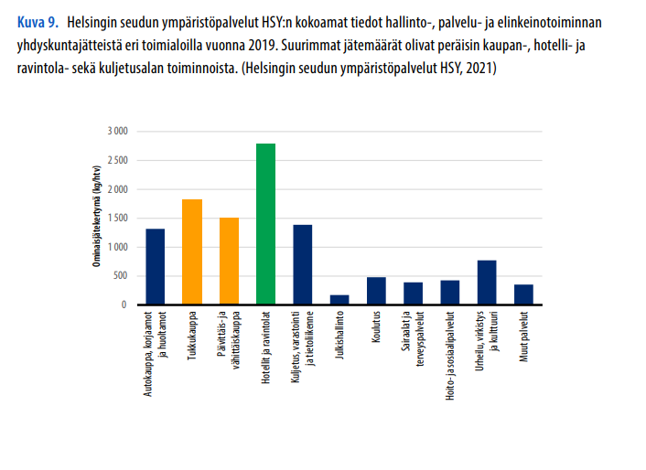
Oletettu, että tekstiili- ja puujätettä ei synny, eikä vaarallisia kemikaaleja ja sähkölaitteita ja akkuja. Nämä osuudet on kohdennettu paperille.
Oletus toimistojätteen koostumukselle: |  | Vuotuinen jätemäärä [kg/a]
Biojäte | 33% | 0
Sekalaiset jätteet | 18% | 0
Muovi | 17% | 0
Paperi | 19% | 0
Kartonki ja pahvi | 8% | 0
Tekstiilit ja jalkineet | 0% | 0
Lasi | 3% | 0
Metalli | 2% | 0
Puu | 0% | 0
Sähkölaitteet ja akut | 0% | 0
Vaaralliset kemikaalit | 0% | 0

Kotitalouksien sekajätteen koostumus |  | Lähde
Biojäte | 33% | https://julkaisut.valtioneuvosto.fi/bitstream/handle/10024/163316/YM_2021_24.pdf;jsessionid=D0AA12DBD1F14DF3033BCD73A32A5217?sequence=1
Sekalaiset jätteet | 18%
Muovi | 17%
Paperi | 9%
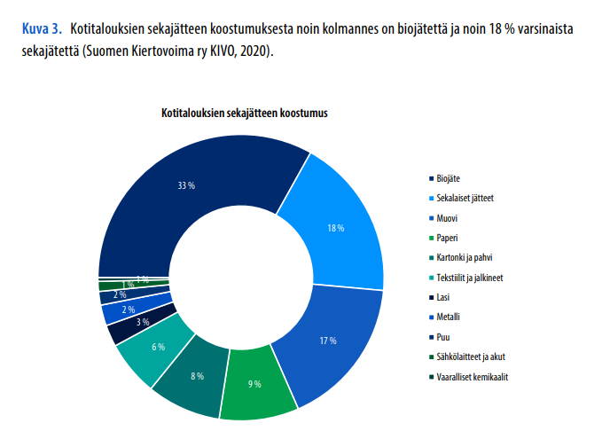
Kartonki ja pahvi | 8%
Tekstiilit ja jalkineet | 6%
Lasi | 3%
Metalli | 2%
Puu | 2%
Sähkölaitteet ja akut | 1%
Vaaralliset kemikaalit | 1%

